Cover RKP

RENCANA KERJA PROYEK
KEBUN PLASMA MANDIRI TELUK RANGGAU

Tahun 2025 - 2028

 | 886655.8
 | 1345474.3
 | 587760
 | 2819890.1
 | 2819890.1

PETA
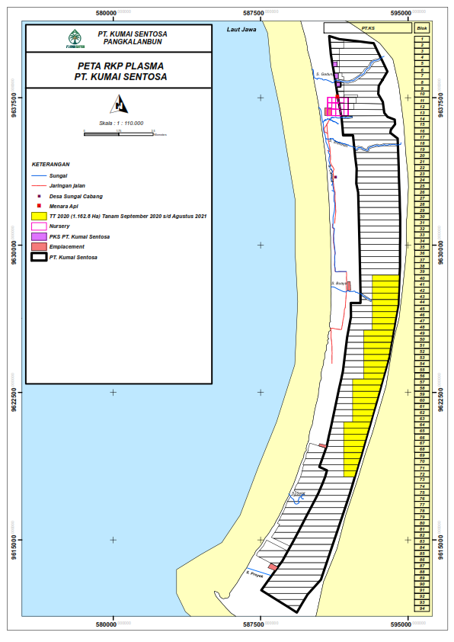

886655.8
1345474.3
587760
2819890.1
2819890.1

